Descrizione
rev. 2018

 | Clicca qui per la Matrice Acquisti
 | PRESENTAZIONE
 | LABORATORIO SPECIALIZZATO DI FISICA AVANZATA:
 | TERMODINAMICA, ELETTROMAGNETISMO, SEMICONDUTTORI, MICROONDE
 | (PROGETTO 4 )
 | PER LE SCUOLE SUPERIORI
 | 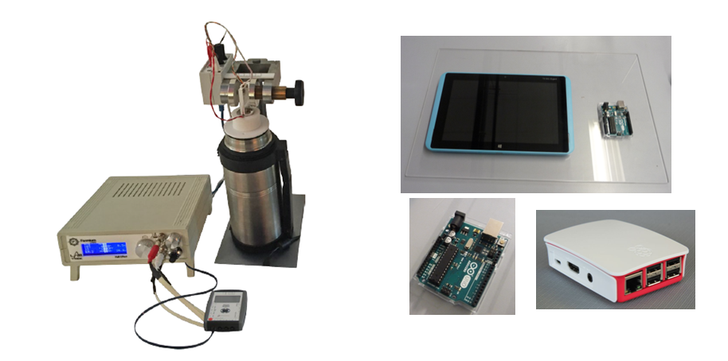

 | OBIETTIVI E FINALITÀ DELLA SOLUZIONE
 | La dotazione di questo laboratorio scientifico permette di effettuare esperimenti di fisica avanzata ed applicata nel campo della termodinamica, dell'elettromagnetismo ed approfondisce temi complessi quali quello relativo ai semiconduttori ed alle microonde. L'utilizzo di questo laboratorio altamente specializzato richiede conoscenze di fisica di base già acquisite. Alcuni degli esperimenti proposti sono molto specifici e trovano applicazione a livello industriale.

 | LA SOLUZIONE È COMPOSTA DA:
 | Il laboratorio è composto da esperimenti di termodinamica, elettromagnetismo ed alcuni esperimenti sui semiconduttori e nel campo delle microonde che consentono di approfondire i concetti di fisica di base studiati precedentemente attraverso esperimenti più complessi ed applicativi. Alcuni di questi esperimenti possono essere svolti mediante sistema di acquisizione dati e sensori per una migliore rielaborazione dati. Viene fornito un manuale di istruzioni molto dettagliato che comprende una prima parte teorica ed una parte sperimentale che comprende procedure guidate passo passo, immagini, analisi, grafici e proposte aggiuntive per l'insegnante.

 | DESCRIZIONE PROGETTO
 | Il progetto comprende una prima parte di termodinamica che comprende l'esperimento di Ruchardt per la misura del rapporto calore specifico a pressione ed a volume costante. Si propone poi lo studio del funzionamento di una cella Peltier; l'apparato consente di studiare vari processi termodinamici interessanti; attraverso l'interfaccia Arduino è possibile effettuare le sperimentazioni attraverso sensori e nello stesso tempo studiare il funzionamento di Arduino imparando a programmarlo. Si passa poi ad uno spettacolare dispositivo che proietta un anello di metallo a gran velocità: il cannone elettromagnetico. Un altro esperimento con carattere applicativo è il banco per lo studio delle microonde. Infine si propongono due esperimenti nel campo dei semiconduttori. L'esperimento di Haynes-Shockley consente di misurare la mobilità di deriva di elettroni e lacune nei semiconduttori. Si tratta di un esperimento di grande valore didattico perché consente una visualizzazione diretta dei fenomeni di deriva, diffusione e ricombinazione dei portatori in eccesso. Un altro esperimento di grande valore didattico e totalmente innovativo è quello relativo alla misura dell'energy gap nei semiconduttori che è resa possibile mediante la misura della fotoconducibilità o mediante la misura di trasmissione di luce. Si propone poi un apparato per la misura della resistenza in funzione della temperatura in campioni conduttivi. Infine si propone una forma innovativa di apparato per misurare l'effetto Hall in campioni di germanio-p al variare della temperatura. In questo caso si utilizza l'interfaccia Arduino. L'utilizzo dell'interfaccia Arduino con opportuni sensori permetterà di informatizzare il processo cognitivo consentendo anche l'archiviazione di tutte le sperimentazioni eseguite senza d'altro canto venir meno la manualità e l'operatività sperimentale stessa. Viene fornita un'interfaccia Arduino trasversale ad entrambi gli esperimenti che utilizzano il sistema Arduino. Quest'ultima comp

 | ELENCO APPARECCHIATURE:
 | N. 1 ESPERIMENTO DI RUCHARDT mod. F-RU/EV
 | N. 1 CELLA DI PELTIER mod. F-PE/EV
 | N. 1 KIT INTERFACCIA ARDUINO CELLA PELTIER mod. EV-ARDUINO-F-PE/EV Comprende 3 sensori di temperatura, maschera per cella Peltier, software cella Peltier.
 | N. 1 CANNONE ELETTROMAGNETICO mod. F-EC/EV
 | N. 1 BANCO OTTICO PER MICROONDE mod. F-MW/EV
 | N. 1 ESPERIMENTO PER HAYNES E SHOCKLEY mod. F-HS/EV
 | N. 1 MATERIALI SEMICONDUTTORI: MISURA DELL'ENERGY GAP mod. F-SEG/EV
 | N. 1 APPARATO PER LA MISURA DELLA RESISTENZA IN FUNZIONE DELLA TEMPERATURA IN CAMPIONI CONDUTTIVI mod. F-RDT/EV
 | N. 1 EFFETTO HALL IN GERMANIO P A VARIE TEMPERATURE mod. F-HALL-T2/EV
 | N. 1 KIT INTERFACCIA ARDUINO EFFETTO HALL mod. EV-ARDUINO-F-HALL-T2/EV comprende 1 sensore campo magnetico, maschera per effetto hall, software effetto hall.
 | N. 1 OSCILLOSCOPIO 70 MHz CANALI mod. GDS-1072A (per Modulo di sperimentazione Elettricità 2)
 | N. 4 DATALOGGER mod. EV2010/EV Comprensivo di Software
 | N. 4 INTERFACCIA mod. EV-ARDUINO comprende Arduino Uno, interfaccia collegamento sensori
 | N. 1 RASPBERRY ED APP per scaricamento dati su smartphone mod. EV-RASP
 | N. 1 MONITOR INTERATTIVO 65" UHD 4K
 | N. 1 PERSONAL COMPUTER di ultima generazione
 | N. 4 TABLET
 | Clicca qui per la Matrice Acquisti

